Sheet2
 |  |  |  |  | 报价编号：SLK-0025-ZM-BDS001
东莞市斯乐克电子科技有限公司 SNOKO ELECTRONIC TECHNOLOGY COMPANY
工厂名称 | 东莞市斯乐克电子科技有限公司
公司地址 | 广东省东莞市长安镇咸西村莲湖路4号
工厂简介 | 东莞市斯乐克电子科技有限公司是一家集礼品U盘研发，生产，品牌运营，渠道管理及国际贸易为一体的高科技企业。工厂成立于1996年，现拥有10000多平方的标准化工业厂房，无尘净化车间, 近500个员工。在生产过程中，以严格的国际质量体系为标准，采用一流的国际生产设备，最先进的贴片装配技术，以及无铅回流焊接机，产品实验室，生产出备受顾客欢迎的高质量产品。公司产品全部工厂通ISO认证，CE，FCC，GSV，ROSH，FCCA等国际认证，远销欧洲、南美、北美、中东、亚洲等地区。 斯乐克以高效的管理平台、服务网络、卓越稳定的品质、和创新的设计， 赢得了众多海内外知名品牌合作商的认可，我们合作伙伴有：Bestbuy， HP， Walmart，Sony, Carrefour，中国银行，交通银行，招商银行，平安保险，中国移动，中国联通，中山大学，BMW，奔驰，海尔，格力等等，并保持了长期稳定的合作关系。
产品认证 | ISO9001认证、 ISO14001认证。CE，FCC，GSV，ROSH，FCCA等国际认证
合作客户 | Bestbuy， HP， Walmart，Sony, Carrefour，迪士尼，中国银行，交通银行，工商银行，中国邮政，招商银行，平安保险，中国移动，中国联通，百度，星球大战，上海美院，北京理工大学，联邦快递，首都国际机场、中山大学，万达集团，网易科技，BMW，奔驰，海尔，格力，万科等等
产品报价
致：Jaco Group 股份公司 武小姐 |  |  | 电话：
由：斯乐克电子科技有限公司 王先生 |  |  | 电话：0769-27235106 13539037816
产品名称 | 产品图片 | 数量 （个） | 容量（G） | 单价（元） |  | 备注

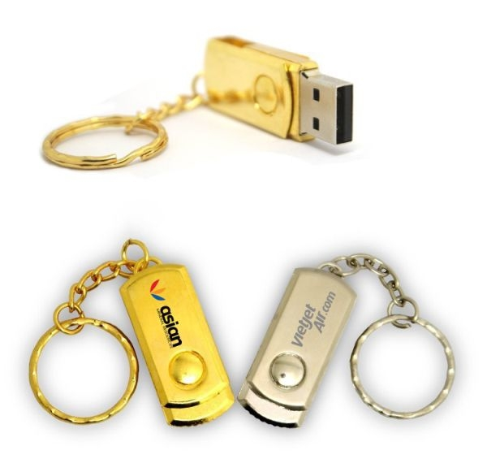
 |  |  | 4 | 24.4 |  |  | 17.2 | 1.5 | 2.5 | 0.2 | 3 |  | 24.4
 |  |  | 8 | 27.6 |  |  | 20.4 | 1.5 | 2.5 | 0.2 | 3 |  | 27.6
 |  |  | 16 | 29.7 |  |  | 22.5 | 1.5 | 2.5 | 0.2 | 3 |  | 29.7
 |  |  | 32 | 40.9 |  |  | 33.7 | 1.5 | 2.5 | 0.2 | 3 |  | 40.9
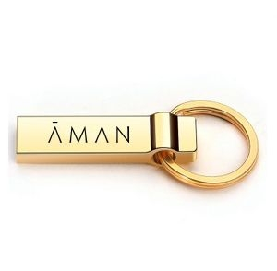
 |  |  | 4 | 24.7 |  |  | 17.5 | 1.5 | 2.5 | 0.2 | 3 |  | 24.7
 |  |  | 8 | 28.2 |  |  | 21 | 1.5 | 2.5 | 0.2 | 3 |  | 28.2
 |  |  | 16 | 30.8 |  |  | 23.6 | 1.5 | 2.5 | 0.2 | 3 |  | 30.8
 |  |  | 32 | 44.7 |  |  | 37.5 | 1.5 | 2.5 | 0.2 | 3 |  | 44.7
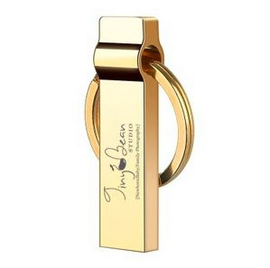
 |  |  | 4 | 24.7 |  |  | 17.5 | 1.5 | 2.5 | 0.2 | 3 |  | 24.7
 |  |  | 8 | 28.2 |  |  | 21 | 1.5 | 2.5 | 0.2 | 3 |  | 28.2
 |  |  | 16 | 30.8 |  |  | 23.6 | 1.5 | 2.5 | 0.2 | 3 |  | 30.8
 |  |  | 32 | 44.7 |  |  | 37.5 | 1.5 | 2.5 | 0.2 | 3 |  | 44.7
 | 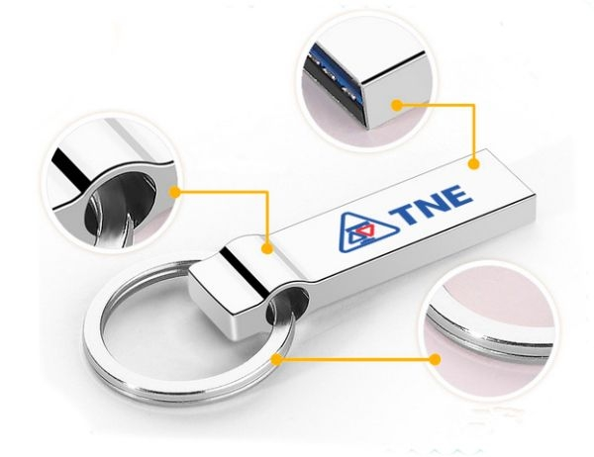 |  | 4 | 24.9 |  |  | 17.5 | 1.5 | 2.5 | 0.4 | 3 |  | 24.9
 |  |  | 8 | 28.4 |  |  | 21 | 1.5 | 2.5 | 0.4 | 3 |  | 28.4
 |  |  | 16 | 31 |  |  | 23.6 | 1.5 | 2.5 | 0.4 | 3 |  | 31
 |  |  | 32 | 44.9 |  |  | 37.5 | 1.5 | 2.5 | 0.4 | 3 |  | 44.9
 | 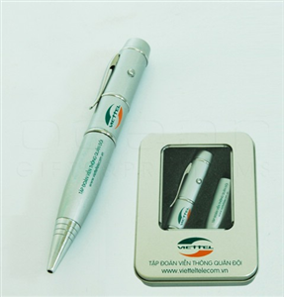 |  | 4 | 31.8 |  |  | 17.5 | 1.5 | 8.1 | 0.2 | 3 | 1.5 | 31.8
 |  |  | 8 | 35.3 |  |  | 21 | 1.5 | 8.1 | 0.2 | 3 | 1.5 | 35.3
 |  |  | 16 | 37.9 |  |  | 23.6 | 1.5 | 8.1 | 0.2 | 3 | 1.5 | 37.9
 |  |  | 32 | 51.8 |  |  | 37.5 | 1.5 | 8.1 | 0.2 | 3 | 1.5 | 51.8
 | 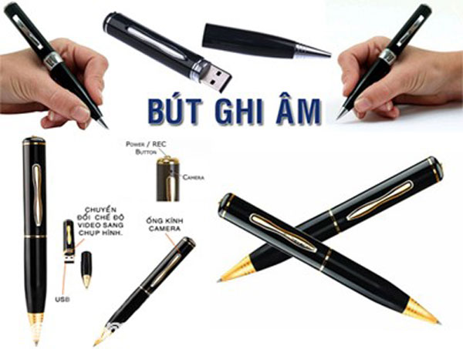 |  | 4 | 30.2 |  |  | 17.5 | 1.5 | 8 | 0.2 | 3 |  | 30.2
 |  |  | 8 | 33.7 |  |  | 21 | 1.5 | 8 | 0.2 | 3 |  | 33.7
 |  |  | 16 | 36.3 |  |  | 23.6 | 1.5 | 8 | 0.2 | 3 |  | 36.3
 |  |  | 32 | 50.2 |  |  | 37.5 | 1.5 | 8 | 0.2 | 3 |  | 50.2
斯乐克U盘定制，独具势：
实力保证：我们服务全球超过1000多家企业，有15家以上500强企业深度合作；其中 HP、BMW、三星、中国移动、海尔、格力等知名企业。我们更是全球知名品牌HP及walmart 授权指定生产商！
品质保证：我们承诺品质：3年质保 1年包换服务 这是行业首家能做到的企业，让您合作品质无忧。
生产保证：我们工厂有3万平方米无尘生产车间，生产员工500余人，全部车间装有中央空调，7条松下SMT贴片生产线 6条组装生产线，每天生产量5万个产品，可以保证快捷交货！
研发保证：我们有10个专业技术人员研发团队，每月有15款新产品上市。现有超过1000款U盘产品供您选择！
宣传利器：外部将企业二维码印制U盘外壳上宣传，内部把企业网站、企业视频、公司简介、宣传资料、图片文件存入U盘，内外结合宣传企业，不在携带笨重公司宣传资料。更环保、更节能，更时尚！
提示：市面上众多山寨厂商会通过大货里掺次品，或者使用扩容、翻新的芯片，请慎重识别选择

受芯片供需及汇率影响，报价仅有效期仅保留2日 报价时间：2017/8/24

